Modelos
IDR max | 1376
%IDRmax (60) | 826 |  | IDR= N (Dqr/Dq)b |  |  | N= IDR/(Dqr/Dq)b |  |  | Dq=Dqr*(N/IDR)(1/b)
%IDRmax (35) | 482 |  | IDR | 522.0 |  | N | 1111 | Dq | 20.1
 |  |  | IDR max | 1376

 |  |  |  |  |  |  |  | Dqr | 25
 |  |  | Dq | 25 |  | IDR | 826 | N | 645
 |  |  | N | 522 |  | Dq | 20.1 | IDR banda | 481
 |  |  | b | -1.36 |  | b | -1.36 | b | -1.36

Modelo de rendimiento para rodales de Eucalyptus globulus en el SE de Buenos Aires

Modelo de Rendimiento 2
 |  |  |  |  | Modelo de rendimiento 2:
DCM (cm) | IS | N (arb/ha) | Rendimiento (m3/ha)
30 | 25 | 646 | 483.2
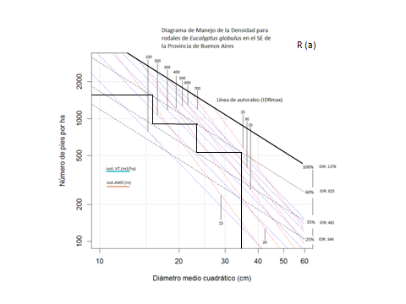

DCM (cm) | Diametro cuadrático mkedio
IS | Indice de Sitio
N (arb/ha) | Densidad de la plantación

R (a) Sitio III | Densidad de plantación (arb/ha)
 | N al primer raleo (arb/ha)
 | N despues del primer raleo (arb/ha)
 | árboles raleados R1 (arb/ha) |  | 0
 | N al segundo raleo (arb/ha)
 | N despues del segundo raleo (arb/ha)
 | árboles raleados R2 (arb/ha) |  | 0
 | N a la CF (arb/ha) |  |  | V 1 | V2
 | Rendimiento R1 (m3/ha) |  | 0
 | Rendimiento R2 (m3/ha) |  | 0
 | Rendimiento CF (m3/ha)
 | Vol total (m3/ha) |  | 0

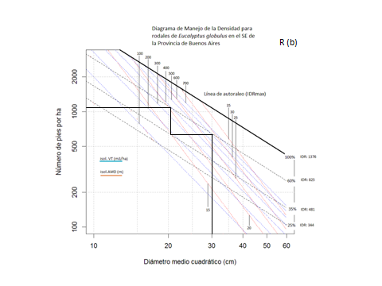
R (b) Sitio III | Densidad de plantación (arb/ha)
 | N al primer raleo (arb/ha)
 | N despues del primer raleo (arb/ha)
 | árboles raleados (arb/ha) |  | 0
 | N a la CF (arb/ha) |  |  | V 1 | V2
 | Rendimiento RC (m3/ha) |  | 0
 | Rendimiento CF (m3/ha)
 | Vol total (m3/ha) |  | 0

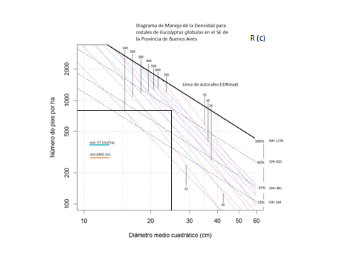
R (b) Sitio III | Densidad de plantación (arb/ha)
 | N al primer raleo (arb/ha) |  | 0
 | N despues del primer raleo (arb/ha) |  | 0
 | árboles raleados (arb/ha) |  | 0
 | N a la CF (arb/ha)
 | Rendimiento RC (m3/ha) |  | 0
 | Rendimiento CF (m3/ha)
 | Vol total (m3/ha) |  | 0

